Sheet1
이 력 서

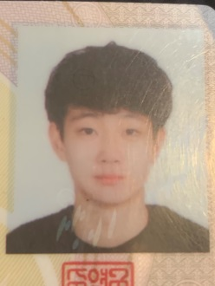 |  | 성명 | 오민규 |  | 주민번호 | 001014-3108811
 |  |  |  |  | 연락처 | 010-6532-1172
 |  | 생년월일 | 2000-10-14
 |  | 주소 | 부산시 수영구 과정로85번길70 로얄베스토피아 101동 1108호

 |  | e-mail | alsrb8282@nate.com

호적관계 | 부자 | 호주와의 관계 |  | 부 | 호주 성명 | 오은석

년 | 월 | 일 | 학력 경력 사항
2007 | 3 | 3 | 배산초등학교 입학
2013 | 2 | 14 | 배산초등학교 졸업
2013 | 3 | 3 | 망미중학교 입학
2016 | 2 | 14 | 망미중학교 졸업
2016 | 3 | 3 | 부산남일고등학교 입학
2019 | 2 | 16 | 부산남일고등학교 졸업
2019 | 3 | 3 | 경성대학교 소프트웨어학고 입학
2024 | 2 | 16 | 경성대학교 소프트웨어학과 졸업
2022 | 2 | 21 | 경성대학교 소프트웨어학과 졸업
2019 | 1 | 1 | 영어과 학원 강사
2019 | 3 | 4 | 수학과로 옮김
2029 년 03 월 17 일

작성자 : (인)

